DSI
Schéma de principe

Visu montage T + holding tube

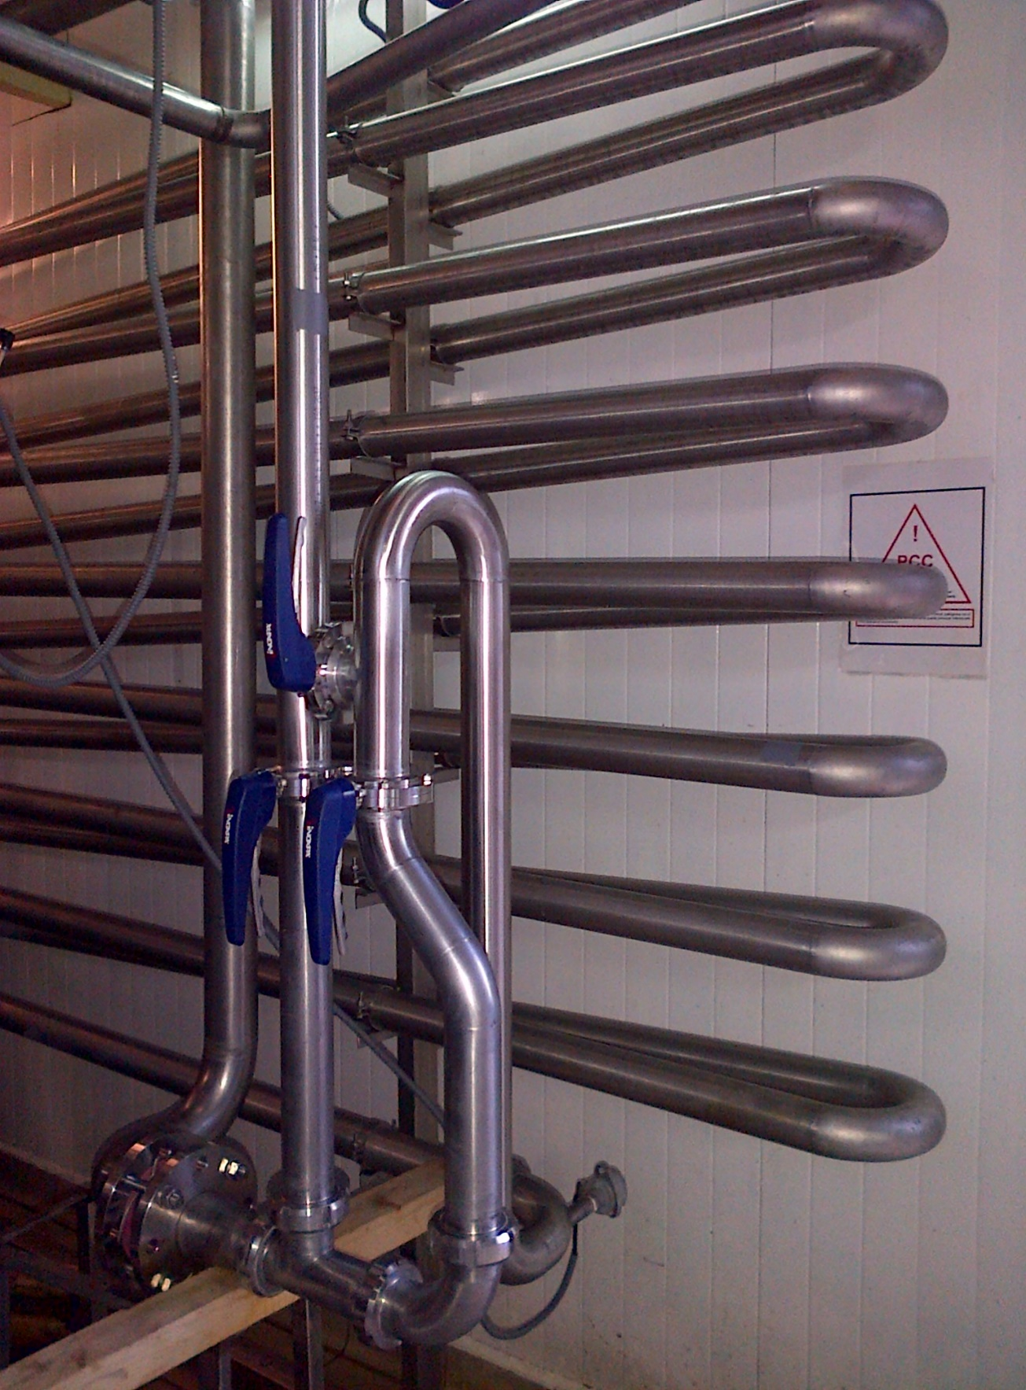

T d'injection, vue côté vapeur

NB : il est préférable de monter la plaque percée coté vapeur > voir l'onglet plan
> facilite le contrôle et la nettoyabilité de l'interface vapeur/produit.
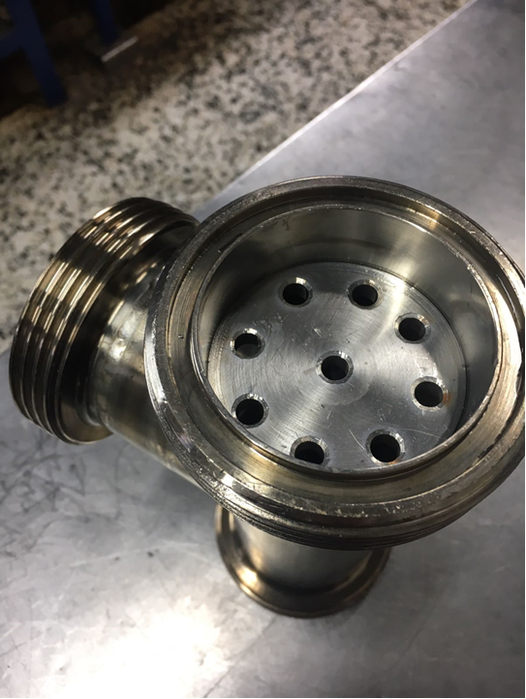

 | Exemple pour 28 m3/h pasto à 80°C/30 secondes :

 |  | 12 trous de 6,5 mm

 | ou | 9 trous de 7,5 mm (voir photo)

Réducteur
